Evaluación de proyecto
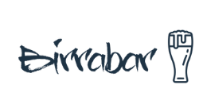

Proyecto BirraBar

 | AÑO 0 | AÑO 1 | AÑO 2 | AÑO 3 | AÑO 4 | AÑO 5
Ingresos | - | $20,535,000 | $37,890,000 | $51,500,000 | $78,924,000 | $97,670,479
Egresos | - | $15,456,955 | $25,652,365 | $30,214,566 | $50,365,245 | $70,652,354
ER | -$80,000,000 | $5,078,045 | $12,237,635 | $21,285,434 | $28,558,755 | $27,018,125

Inv. inicial | -80,000,000
tasa anual | 7%
TIR | 5%
VAN | 73,860,803

VA (Prestamo) | $15,456,955
Tasa de interes mensual | 0.33%
NPER MESES | 12
Cuota (Pago) | $1,315,876

